AOA1
 |  |  |  | Cost
A |  | 3 | 0
B | A | 4 | 2 | 10
D=11
C | A | 5 | 1 | 50
3
6
D | B | 11 | 4 | 20
B=4
H=7
E | C | 10 | 4 | 60
F | C | 8 | 2 | 40
A=3
G=9
G | E,F | 9 | 4 | 150
1
2
7
end
H | D,G | 7 | 3 | 30

C=5
E=10
4
5
F=8

AOA2
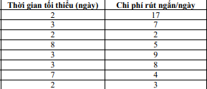

3
D=11
6
7
B=5
H=2
1
A=3
2
E=7
G=9
C=3
4
F=4
5

AOA3
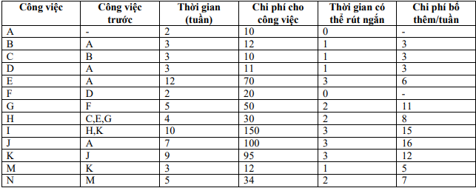

3

B=3
C=3

A=2
4
F=2
6
1
2
D=3
G=5
7
H=4
10
I=10
11

E=12
J=7
K'=0
N=5

5
9
K=9
8
M=3

AOA4
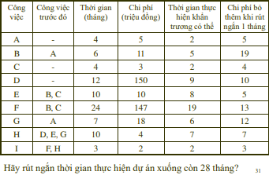
2
G=7
B=6
A=4
3
F=10
C=4
E=10
H=10
I=3
4
5
6
1
D=12

